EVIDENCE
ID | Test Case Description | Test Scripts | Test Results
 | API 1 - Đăng ký ứng viên
API Tìm kiếm việc làm -1 | Đăng ký Ứng viên [ name ] trống | pm.test("name trống, Status 400 Bad Request", function () { pm.response.to.have.status(400) }); const response = pm.response.json(); const expectMsg = "Không được để trống họ tên" pm.test('message: ' + expectMsg, () => { pm.expect(response).to.haveOwnProperty('message'); pm.expect(response.message).to.eql(expectMsg) }); | 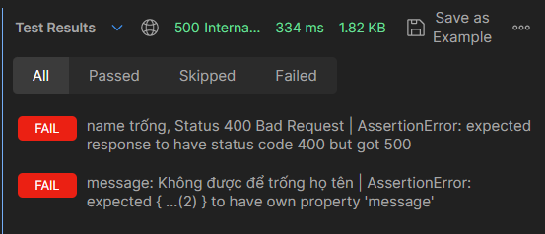
API Tìm kiếm việc làm -2 | Đăng ký Ứng viên [ phone] trống | pm.test("phone trống, expect Status 400 Bad Request", function () { pm.response.to.have.status(400) }); const response = pm.response.json(); const expectMsg = "Không được để trống Số điện thoại" pm.test('trả về message: ' + expectMsg, () => { pm.expect(response).to.haveOwnProperty('message'); pm.expect(response.message).to.eql(expectMsg) }); | 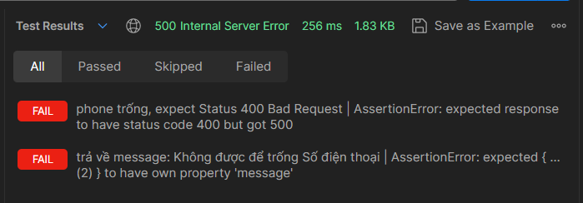
API Tìm kiếm việc làm -3 | Đăng ký Ứng viên [ email ] trống | pm.test("email trống, expect Status 400 Bad Request", function () { pm.response.to.have.status(400) }); const response = pm.response.json(); const expectMsg = "Không được để trống Email" pm.test('trả về message: ' + expectMsg, () => { pm.expect(response).to.haveOwnProperty('message'); pm.expect(response.message).to.eql(expectMsg) }); | 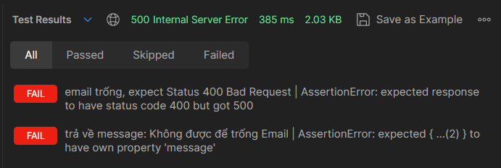
API Tìm kiếm việc làm -4 | Đăng ký Ứng viên [ birthday ] trống | pm.test("birthday trống, expect Status 400 Bad Request", function () { pm.response.to.have.status(400) }); const response = pm.response.json(); const expectMsg = "Không được để trống Ngày sinh" pm.test('trả về message: ' + expectMsg, () => { pm.expect(response).to.haveOwnProperty('message'); pm.expect(response.message).to.eql(expectMsg) });
API Tìm kiếm việc làm -5 | Đăng ký Ứng viên [ sex ] trống | pm.test("sex trống, expect Status 400 Bad Request", function () { pm.response.to.have.status(400) }); const response = pm.response.json(); const expectMsg = "Không được để trống Giới tính" pm.test('trả về message: ' + expectMsg, () => { pm.expect(response).to.haveOwnProperty('message'); pm.expect(response.message).to.eql(expectMsg) });
API Tìm kiếm việc làm -6 | Đăng ký Ứng viên [ account ] trống | pm.test("account trống, expect Status 400 Bad Request", function () { pm.response.to.have.status(400) }); const response = pm.response.json(); const expectMsg = "Không được để trống Tài khoản" pm.test('trả về message: ' + expectMsg, () => { pm.expect(response).to.haveOwnProperty('message'); pm.expect(response.message).to.eql(expectMsg) });
API Tìm kiếm việc làm -7 | Đăng ký Ứng viên [ password ] trống | pm.test("password trống, expect Status 400 Bad Request", function () { pm.response.to.have.status(400) }); const response = pm.response.json(); const expectMsg = "Không được để trống Mật khẩu" pm.test('trả về message: ' + expectMsg, () => { pm.expect(response).to.haveOwnProperty('message'); pm.expect(response.message).to.eql(expectMsg) });
API Tìm kiếm việc làm -8 | Đăng ký Ứng viên [ tài khoản ] đã tồn tại | pm.test("Tài khoản đã tồn tại, expect Status 400 Bad Request", function () { pm.response.to.have.status(400) }); const response = pm.response.json(); const expectMsg = "Tài khoản đã tồn tại" pm.test('trả về message: ' + expectMsg, () => { pm.expect(response).to.haveOwnProperty('message'); pm.expect(response.message).to.eql(expectMsg) }); | 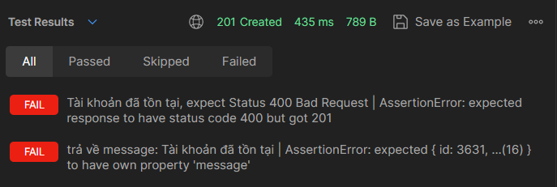
API Tìm kiếm việc làm -9 | Đăng ký Ứng viên [ email ] đã tồn tại | pm.test("Email đã tồn tại, expect Status 400 Bad Request", function () { pm.response.to.have.status(400) }); const response = pm.response.json(); const expectMsg = "Email đã tồn tại trên hệ thống" pm.test('trả về message: ' + expectMsg, () => { pm.expect(response).to.haveOwnProperty('message'); pm.expect(response.message).to.eql(expectMsg) });
API Tìm kiếm việc làm -10 | Đăng ký Ứng viên [ phone ] đã tồn tại | pm.test("Số điện thoại đã tồn tại, expect Status 400 Bad Request", function () { pm.response.to.have.status(400) }); const response = pm.response.json(); const expectMsg = "Số điện thoại đã tồn tại trên hệ thống" pm.test('trả về message: ' + expectMsg, () => { pm.expect(response).to.haveOwnProperty('message'); pm.expect(response.message).to.eql(expectMsg) });
API Tìm kiếm việc làm -11 | Đăng ký Ứng viên [ email ] không hợp lệ | pm.test("Email không hợp lệ, expect Status 400 Bad Request", function () { pm.response.to.have.status(400) }); const response = pm.response.json(); const expectMsg = "Email hoặc số điện thoại không hợp lệ" pm.test('trả về message: ' + expectMsg, () => { pm.expect(response).to.haveOwnProperty('message'); pm.expect(response.message).to.eql(expectMsg) });
API Tìm kiếm việc làm -12 | Đăng ký Ứng viên [ email ] không hợp lệ | pm.test("Số điện thoại không hợp lệ, Status 400 Bad Request", function () { pm.response.to.have.status(400) }); const response = pm.response.json(); const expectMsg = "Email hoặc số điện thoại không hợp lệ" pm.test('trả về message: ' + expectMsg, () => { pm.expect(response).to.haveOwnProperty('message'); pm.expect(response.message).to.eql(expectMsg) });
API Tìm kiếm việc làm -13 | Đăng ký Ứng viên [ mật khẩu ] thiếu chữ hoa | pm.test("Mật khẩu thiếu chữ hoa, expect Status 400 Bad Request", function () { pm.response.to.have.status(400) }); const response = pm.response.json(); const expectMsg = "Mật khẩu không hợp lệ, mật khẩu phải tối thiểu 8 kí tự, bao gồm chữ hoa, thường, số và kí tự đặc biệt" pm.test('trả về message: ' + expectMsg, () => { pm.expect(response).to.haveOwnProperty('message'); pm.expect(response.message).to.eql(expectMsg) }); | 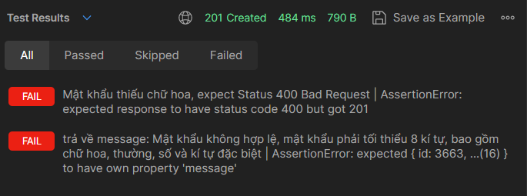
API Tìm kiếm việc làm -14 | Đăng ký Ứng viên [ mật khẩu ] thiếu chữ thường | pm.test("Mật khẩu thiếu chữ thường, expect Status 400 Bad Request", function () { pm.response.to.have.status(400) }); const response = pm.response.json(); const expectMsg = "Mật khẩu không hợp lệ, mật khẩu phải tối thiểu 8 kí tự, bao gồm chữ hoa, thường, số và kí tự đặc biệt" pm.test('trả về message: ' + expectMsg, () => { pm.expect(response).to.haveOwnProperty('message'); pm.expect(response.message).to.eql(expectMsg) }); | 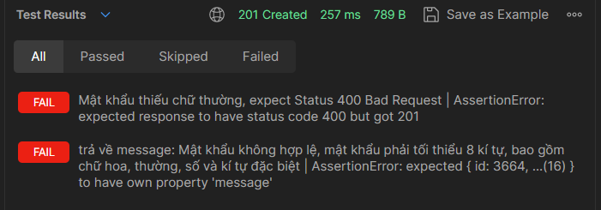
API Tìm kiếm việc làm -15 | Đăng ký Ứng viên [ mật khẩu ] thiếu số | pm.test("Mật khẩu thiếu số, expect Status 400 Bad Request", function () { pm.response.to.have.status(400) }); const response = pm.response.json(); const expectMsg = "Mật khẩu không hợp lệ, mật khẩu phải tối thiểu 8 kí tự, bao gồm chữ hoa, thường, số và kí tự đặc biệt" pm.test('trả về message: ' + expectMsg, () => { pm.expect(response).to.haveOwnProperty('message'); pm.expect(response.message).to.eql(expectMsg) }); | 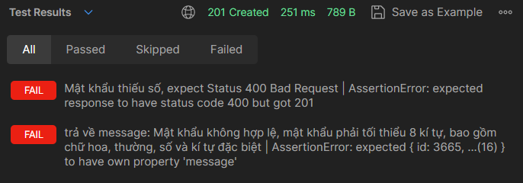
API Tìm kiếm việc làm -16 | Đăng ký Ứng viên [ mật khẩu ] thiếu ký tự đặc biệt | pm.test("Mật khẩu thiếu ký tự đặc biệt, expect Status 400 Bad Request", function () { pm.response.to.have.status(400) }); const response = pm.response.json(); const expectMsg = "Mật khẩu không hợp lệ, mật khẩu phải tối thiểu 8 kí tự, bao gồm chữ hoa, thường, số và kí tự đặc biệt" pm.test('trả về message: ' + expectMsg, () => { pm.expect(response).to.haveOwnProperty('message'); pm.expect(response.message).to.eql(expectMsg) }); | 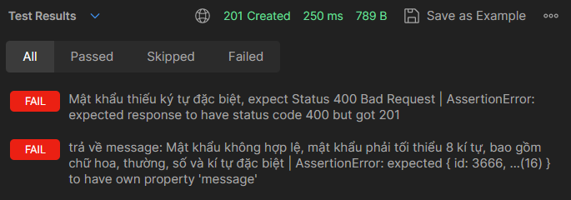
API Tìm kiếm việc làm -17 | Đăng ký Ứng viên [ mật khẩu ] dưới 8 ký tự | pm.test("Mật khẩu dưới 8 ký tự, expect Status 400 Bad Request", function () { pm.response.to.have.status(400) }); const response = pm.response.json(); const expectMsg = "Mật khẩu không hợp lệ, mật khẩu phải tối thiểu 8 kí tự, bao gồm chữ hoa, thường, số và kí tự đặc biệt" pm.test('trả về message: ' + expectMsg, () => { pm.expect(response).to.haveOwnProperty('message'); pm.expect(response.message).to.eql(expectMsg) }); | 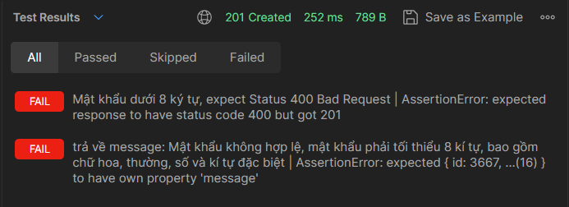
API Tìm kiếm việc làm -18 | Đăng ký Ứng viên [ ngày sinh ] sai định dạng DD/MM/YYYY | pm.test("Sai định dạng ngày sinh, expect Status 400 Bad Request", function () { pm.response.to.have.status(400) }); const response = pm.response.json(); const expectMsg = "Ngày sinh cần có định dạng là ngày/tháng/năm" pm.test('trả về message: ' + expectMsg, () => { pm.expect(response).to.haveOwnProperty('message'); pm.expect(response.message).to.eql(expectMsg) });
API Tìm kiếm việc làm -19 | Đăng ký Ứng viên Xảy ra lỗi khi đăng ký | pm.test("Đã xảy ra lỗi khi đăng ký, expect Status: 500 Internal Server Error", function () { pm.response.to.have.status(500) }); const response = pm.response.json(); const expectMsg = "Đăng ký thất bại" pm.test('trả về có trường message: ' + expectMsg, () => { pm.expect(response).to.haveOwnProperty('message'); pm.expect(response.message).to.eql(expectMsg); }); | N/A
API Tìm kiếm việc làm -20 | Đăng ký Ứng viên Chỉ nhập các thông tin bắt buộc | pm.test("Đăng kí thông tin và tài khoản thành công, expect Status: 201 Created", function () { pm.response.to.have.status(201) }); const response = pm.response.json(); pm.test('trả về có trường message: Đăng ký thành công', () => { pm.expect(response).to.haveOwnProperty('message'); pm.expect(response.message).to.eql('Đăng ký thành công'); }); pm.test("Tạo tài khoản thành công, trả về id cho user", () => { pm.expect(response).to.haveOwnProperty('id'); pm.expect(response.id).to.not.null; pm.expect(JSON.stringify(response.id)).to.not.empty; }); | 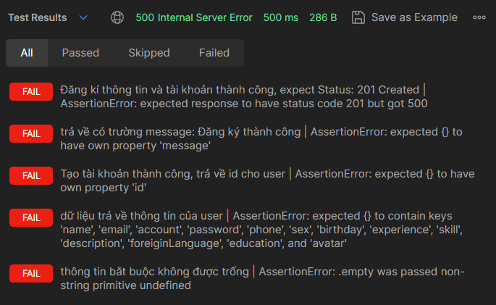
 |  | pm.test("dữ liệu trả về thông tin của user trùng khớp với input data", () => { pm.expect(response).to.include.keys('name','email','account','password','phone','sex','birthday','experience','skill','description', 'foreiginLanguage','education','avatar'); pm.expect(response.name).to.eql(pm.request.body.formdata.get('name')); pm.expect(response.email).to.eql(pm.request.body.formdata.get('email')); pm.expect(response.account).to.eql(pm.request.body.formdata.get('account')); pm.expect(response.password).to.eql(pm.request.body.formdata.get('password')); pm.expect(response.phone).to.eql(pm.request.body.formdata.get('phone')); pm.expect(response.sex).to.eql(pm.request.body.formdata.get('sex')); pm.expect(response.birthday).to.eql(pm.request.body.formdata.get('birthday')); pm.expect(response.experience).to.eql(pm.request.body.formdata.get('experience')); pm.expect(response.skill).to.eql(pm.request.body.formdata.get('skill')) pm.expect(response.description).to.eql(pm.request.body.formdata.get('description')); pm.expect(response.foreiginLanguage).to.eql(pm.request.body.formdata.get('foreiginLanguage')); pm.expect(response.education).to.eql(pm.request.body.formdata.get('education')); pm.expect(response.avatar).to.have.string(pm.request.body.formdata.get('avatar')) });
 |  | pm.test('thông tin bắt buộc không được trống', () => { pm.expect(response.name).to.not.null; pm.expect(JSON.stringify(response.name)).to.not.empty; pm.expect(response.name).to.not.eql("") pm.expect(response.phone).to.not.null; pm.expect(JSON.stringify(response.phone)).to.not.empty; pm.expect(response.phone).to.not.eql("") pm.expect(response.email).to.not.null; pm.expect(JSON.stringify(response.email)).to.not.empty; pm.expect(response.email).to.not.eql("") pm.expect(response.birthday).to.not.null; pm.expect(JSON.stringify(response.birthday)).to.not.empty; pm.expect(response.birthday).to.not.eql("") pm.expect(response.sex).to.not.null; pm.expect(JSON.stringify(response.sex)).to.not.empty; pm.expect(response.sex).to.not.eql("") });
API Tìm kiếm việc làm -21 | Đăng ký Ứng viên Điền tất cả các thông tin hợp lệ | Test Scripts giống với [API Tìm kiếm việc làm -20] | 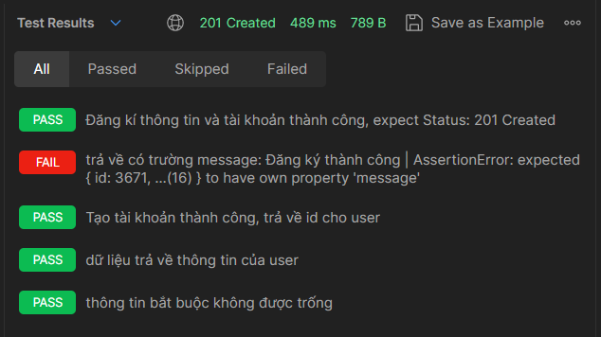
 | 2. Đăng nhập (dành cho ứng viên)
API Tìm kiếm việc làm -22 | Đăng nhập dành cho ứng viên - Tài khoản không tồn tại | pm.test("Tài khoản người dùng không tồn tại, expect Status 404 Not Found", function () { pm.response.to.have.status(404); }); const response = pm.response.json(); pm.test('trả về trường message: Tài khoản không tồn tại', () => { pm.expect(response).to.haveOwnProperty('message'); pm.expect(response.message).to.eql('Tài khoản không tồn tại'); }); | 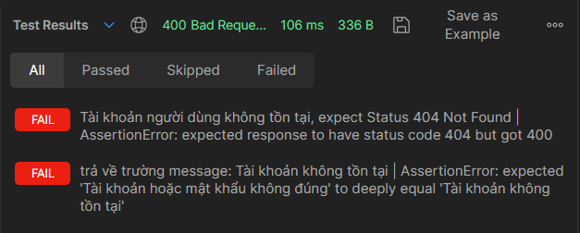
API Tìm kiếm việc làm -23 | Đăng nhập dành cho ứng viên - Tài khoản để trống | pm.test("Tài khoản để trống, expect Status 400 Bad Request", function () { pm.response.to.have.status(400); }); const response = pm.response.json(); pm.test('trả về trường message: Tài khoản hoặc mật khẩu không hợp lệ', () => { pm.expect(response).to.haveOwnProperty('message'); pm.expect(response.message).to.eql('Tài khoản hoặc mật khẩu không hợp lệ'); }); | 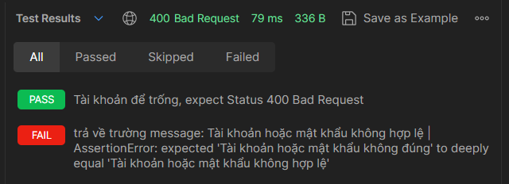
API Tìm kiếm việc làm -24 | Đăng nhập dành cho ứng viên - Mật khẩu để trống | pm.test("Mật khẩu để trống, expect Status 400 Bad Request", function () { pm.response.to.have.status(400); }); const response = pm.response.json(); pm.test('trả về trường message: Tài khoản hoặc mật khẩu không hợp lệ', () => { pm.expect(response).to.haveOwnProperty('message'); pm.expect(response.message).to.eql('Tài khoản hoặc mật khẩu không hợp lệ'); }); | 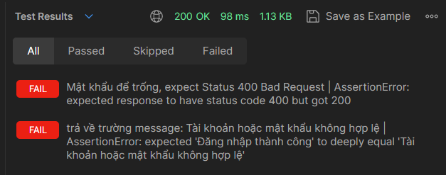
API Tìm kiếm việc làm -25 | Đăng nhập dành cho ứng viên - Sai mật khẩu | pm.test("Sai mật khẩu, expect Status 400 Bad Request", function () { pm.response.to.have.status(400); }); const response = pm.response.json(); pm.test('trả về trường message: Sai mật khẩu', () => { pm.expect(response).to.haveOwnProperty('message'); pm.expect(response.message).to.eql('Sai mật khẩu'); }); | 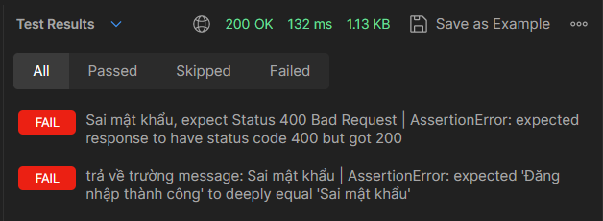
API Tìm kiếm việc làm -26 | Đăng nhập dành cho ứng viên - Mật khẩu thiếu chữ hoa | pm.test("Password thiếu chữ hoa, expect Status 400 Bad Request", function () { pm.response.to.have.status(400); }); const response = pm.response.json(); const expectMsg = "Mật khẩu không hợp lệ, mật khẩu phải tối thiểu 8 kí tự, bao gồm chữ hoa, thường, số và kí tự đặc biệt" pm.test('trả về trường message: ' + expectMsg, () => { pm.expect(response).to.haveOwnProperty('message'); pm.expect(response.message).to.eql(expectMsg); }); | 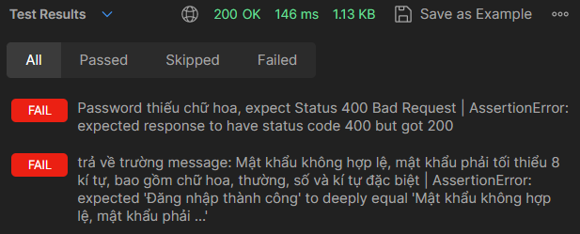
API Tìm kiếm việc làm -27 | Đăng nhập dành cho ứng viên - Mật khẩu thiếu chữ thường | pm.test("Password thiếu chữ thường, expect Status 400 Bad Request", function () { pm.response.to.have.status(400); }); const response = pm.response.json(); const expectMsg = "Mật khẩu không hợp lệ, mật khẩu phải tối thiểu 8 kí tự, bao gồm chữ hoa, thường, số và kí tự đặc biệt" pm.test('trả về trường message: ' + expectMsg, () => { pm.expect(response).to.haveOwnProperty('message'); pm.expect(response.message).to.eql(expectMsg); }); | 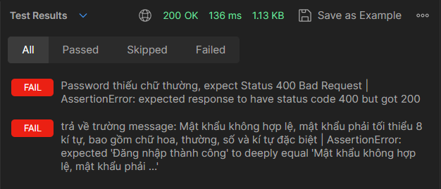
API Tìm kiếm việc làm -28 | Đăng nhập dành cho ứng viên - Mật khẩu thiếu số | pm.test("Password thiếu số, expect Status 400 Bad Request", function () { pm.response.to.have.status(400); }); const response = pm.response.json(); const expectMsg = "Mật khẩu không hợp lệ, mật khẩu phải tối thiểu 8 kí tự, bao gồm chữ hoa, thường, số và kí tự đặc biệt" pm.test('trả về trường message: ' + expectMsg, () => { pm.expect(response).to.haveOwnProperty('message'); pm.expect(response.message).to.eql(expectMsg); }); | 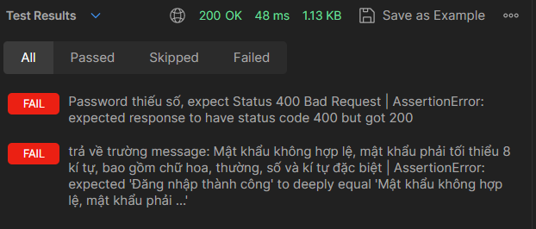
API Tìm kiếm việc làm -29 | Đăng nhập dành cho ứng viên - Mật khẩu thiếu ký tự đặc biệt | pm.test("Password thiếu ký tự đặc biệt, expect Status 400 Bad Request", function () { pm.response.to.have.status(400); }); const response = pm.response.json(); const expectMsg = "Mật khẩu không hợp lệ, mật khẩu phải tối thiểu 8 kí tự, bao gồm chữ hoa, thường, số và kí tự đặc biệt" pm.test('trả về trường message: ' + expectMsg, () => { pm.expect(response).to.haveOwnProperty('message'); pm.expect(response.message).to.eql(expectMsg); }); | 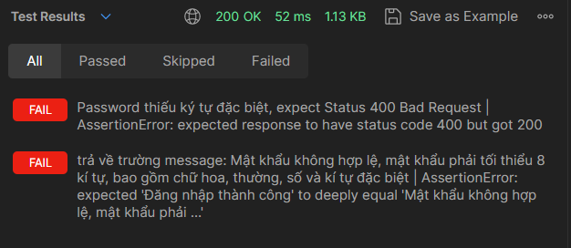
API Tìm kiếm việc làm -30 | Đăng nhập dành cho ứng viên - Mật khẩu dưới 8 ký tự | pm.test("Password dưới 8 ký tự, expect Status 400 Bad Request", function () { pm.response.to.have.status(400); }); const response = pm.response.json(); const expectMsg = "Mật khẩu không hợp lệ, mật khẩu phải tối thiểu 8 kí tự, bao gồm chữ hoa, thường, số và kí tự đặc biệt" pm.test('trả về trường message: ' + expectMsg, () => { pm.expect(response).to.haveOwnProperty('message'); pm.expect(response.message).to.eql(expectMsg); }); | 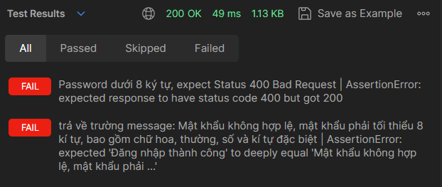
API Tìm kiếm việc làm -31 | Đăng nhập dành cho ứng viên - Xảy ra lỗi khi đăng nhập | pm.test("Đã xảy ra lỗi khi đăng nhập, expect Status: 500 Internal Server Error", function () { pm.response.to.have.status(500) }); const response = pm.response.json(); const expectMsg = "Đăng nhập thất bại" pm.test('trả về có trường message: ' + expectMsg, () => { pm.expect(response).to.haveOwnProperty('message'); pm.expect(response.message).to.eql(expectMsg); }); | N/A
API Tìm kiếm việc làm -32 | Đăng nhập dành cho ứng viên - Đăng nhập thành công | pm.test("Đăng nhập thành công, expect Status 200 OK", function () { pm.response.to.have.status(200); }); const response = pm.response.json(); pm.test('trả về message: Đăng nhập thành công', () => { pm.expect(response).to.haveOwnProperty('message'); pm.expect(response.message).to.eql('Đăng nhập thành công'); }); | 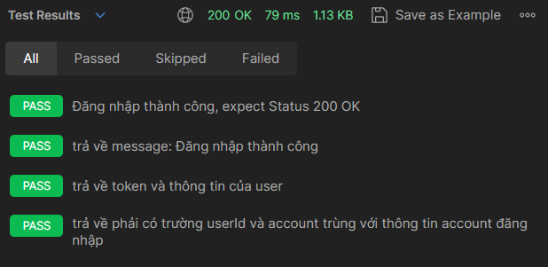
 |  | pm.test('trả về token và thông tin của user', () => { pm.expect(response).to.haveOwnProperty('token') pm.expect(response.token).to.not.null; pm.expect(response.token).to.not.empty; pm.expect(response.user).to.include.keys('name','email','account','password','phone','sex','birthday','experience','skill','description', 'foreiginLanguage','education','avatar'); pm.expect(response.user.name).to.eql(pm.environment.get('name')); pm.expect(response.user.email).to.eql(pm.environment.get('email')); pm.expect(response.user.account).to.eql(pm.environment.get('account')); pm.expect(response.user.password).to.eql(pm.environment.get('password')); pm.expect(response.user.phone).to.eql(pm.environment.get('phone')); pm.expect(response.user.sex).to.eql(pm.environment.get('sex')); pm.expect(response.user.birthday).to.eql(pm.environment.get('birthday')); pm.expect(response.user.experience).to.eql(pm.environment.get('experience')); pm.expect(response.user.skill).to.eql(pm.environment.get('skill')); pm.expect(response.user.description).to.eql(pm.environment.get('description')); pm.expect(response.user.foreiginLanguage).to.eql(pm.environment.get('foreiginLanguage')); pm.expect(response.user.education).to.eql(pm.environment.get('education')); pm.expect(response.user.avatar).to.eql(pm.environment.get('avatar')); });
 |  | pm.test('trả về phải có trường userId và account trùng với thông tin account đăng nhập ', () => { pm.expect(response.user).to.haveOwnProperty('id'); pm.expect(response.user.id).to.not.null; pm.expect(response.user.id).to.eql(pm.environment.get('id')); reqBody = JSON.parse(pm.request.body.raw); pm.expect(response.user.account).to.eql(reqBody.account) });
 | 3. Đăng nhập (dành cho nhà tuyển dụng)
API Tìm kiếm việc làm -33 | Đăng nhập dành cho nhà tuyển dụng Tài khoản không tồn tại | pm.test("Tài khoản không tồn tại, expect Status 404 Not Found", function () { pm.response.to.have.status(404); }); const response = pm.response.json(); const expectMsg = "Tài khoản không tồn tại"; pm.test('trả về trường message: ' + expectMsg, () => { pm.expect(response.message).to.eql(expectMsg); }); | 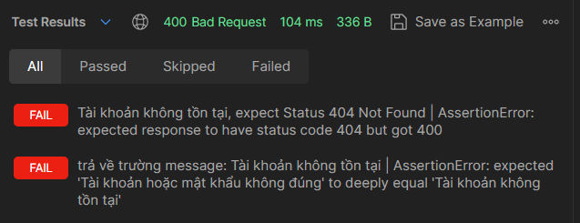
API Tìm kiếm việc làm -34 | Đăng nhập dành cho nhà tuyển dụng - Tài khoản để trống | pm.test("Tài khoản để trống, expect Status 400 Bad Request", function () { pm.response.to.have.status(400); }); const response = pm.response.json(); const expectMsg = "Tài khoản hoặc mật khẩu không hợp lệ"; pm.test('trả về trường message: ' + expectMsg, () => { pm.expect(response).to.haveOwnProperty('message'); pm.expect(response.message).to.eql(expectMsg); }); | 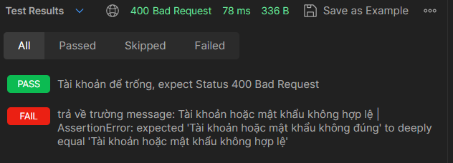
API Tìm kiếm việc làm -35 | Đăng nhập dành cho nhà tuyển dụng - Mật khẩu để trống | pm.test("Mật khẩu để trống, expect Status 400 Bad Request", function () { pm.response.to.have.status(400); }); const response = pm.response.json(); const expectMsg = "Tài khoản hoặc mật khẩu không hợp lệ"; pm.test('trả về trường message: ' + expectMsg, () => { pm.expect(response).to.haveOwnProperty('message'); pm.expect(response.message).to.eql(expectMsg); }); | 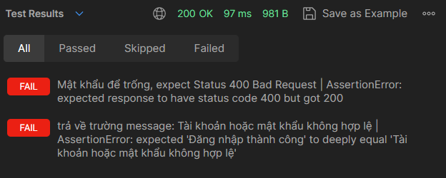
API Tìm kiếm việc làm -36 | Đăng nhập dành cho nhà tuyển dụng - Sai mật khẩu | pm.test("Sai mật khẩu, expect Status 400 Bad Request", function () { pm.response.to.have.status(400); }); const response = pm.response.json(); const expectMsg = "Sai mật khẩu"; pm.test('trả về trường message: ' + expectMsg, () => { pm.expect(response).to.haveOwnProperty('message'); pm.expect(response.message).to.eql(expectMsg); }); | 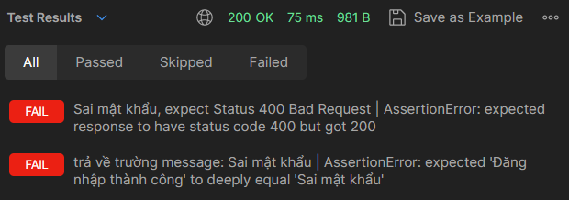
API Tìm kiếm việc làm -37 | Đăng nhập dành cho nhà tuyển dụng - Mật khẩu thiếu chữ hoa | pm.test("Password thiếu chữ hoa, expect Status 400 Bad Request", function () { pm.response.to.have.status(400); }); const response = pm.response.json(); const expectMsg = "Mật khẩu không hợp lệ, mật khẩu phải tối thiểu 8 kí tự, bao gồm chữ hoa, thường, số và kí tự đặc biệt" pm.test('trả về trường message: ' + expectMsg, () => { pm.expect(response).to.haveOwnProperty('message'); pm.expect(response.message).to.eql(expectMsg); }); | 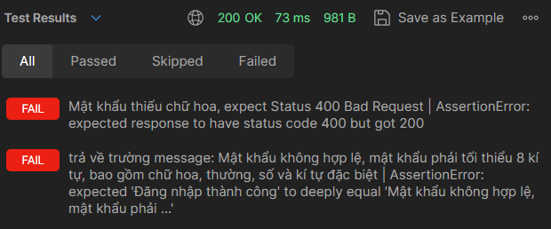
API Tìm kiếm việc làm -38 | Đăng nhập dành cho nhà tuyển dụng - Mật khẩu thiếu chữ thường | pm.test("Password thiếu chữ thường, expect Status 400 Bad Request", function () { pm.response.to.have.status(400); }); const response = pm.response.json(); const expectMsg = "Mật khẩu không hợp lệ, mật khẩu phải tối thiểu 8 kí tự, bao gồm chữ hoa, thường, số và kí tự đặc biệt" pm.test('trả về trường message: ' + expectMsg, () => { pm.expect(response).to.haveOwnProperty('message'); pm.expect(response.message).to.eql(expectMsg); }); | 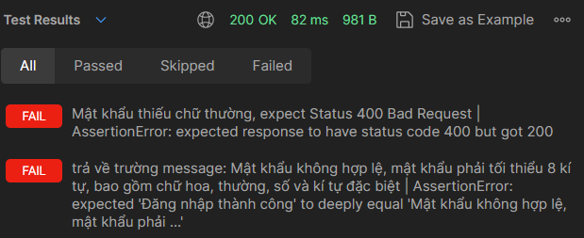
API Tìm kiếm việc làm -39 | Đăng nhập dành cho nhà tuyển dụng - Mật khẩu thiếu số | pm.test("Password thiếu số, expect Status 400 Bad Request", function () { pm.response.to.have.status(400); }); const response = pm.response.json(); const expectMsg = "Mật khẩu không hợp lệ, mật khẩu phải tối thiểu 8 kí tự, bao gồm chữ hoa, thường, số và kí tự đặc biệt" pm.test('trả về trường message: ' + expectMsg, () => { pm.expect(response).to.haveOwnProperty('message'); pm.expect(response.message).to.eql(expectMsg); }); | 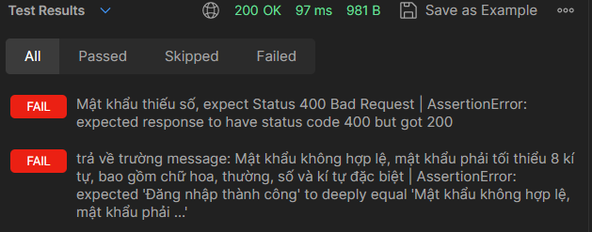
API Tìm kiếm việc làm -40 | Đăng nhập dành cho nhà tuyển dụng - Mật khẩu thiếu ký tự đặc biệt | pm.test("Password thiếu ký tự đặc biệt, expect Status 400 Bad Request", function () { pm.response.to.have.status(400); }); const response = pm.response.json(); const expectMsg = "Mật khẩu không hợp lệ, mật khẩu phải tối thiểu 8 kí tự, bao gồm chữ hoa, thường, số và kí tự đặc biệt" pm.test('trả về trường message: ' + expectMsg, () => { pm.expect(response).to.haveOwnProperty('message'); pm.expect(response.message).to.eql(expectMsg); }); | 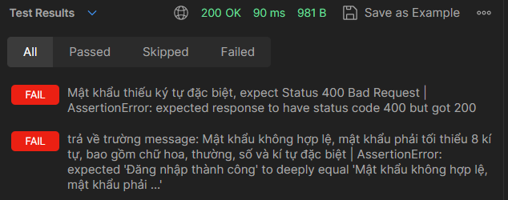
API Tìm kiếm việc làm -41 | Đăng nhập dành cho nhà tuyển dụng - Mật khẩu dưới 8 ký tự | pm.test("Password dưới 8 ký tự, expect Status 400 Bad Request", function () { pm.response.to.have.status(400); }); const response = pm.response.json(); const expectMsg = "Mật khẩu không hợp lệ, mật khẩu phải tối thiểu 8 kí tự, bao gồm chữ hoa, thường, số và kí tự đặc biệt" pm.test('trả về trường message: ' + expectMsg, () => { pm.expect(response).to.haveOwnProperty('message'); pm.expect(response.message).to.eql(expectMsg); }); | 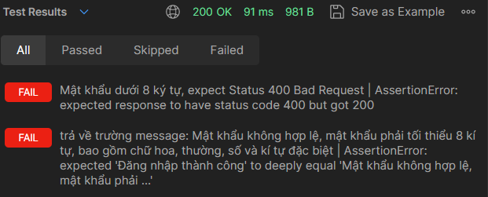
API Tìm kiếm việc làm -42 | Đăng nhập dành cho nhà tuyển dụng - Xảy ra lỗi khi đăng nhập | pm.test("Đã xảy ra lỗi khi đăng nhập, expect Status: 500 Internal Server Error", function () { pm.response.to.have.status(500) }); const response = pm.response.json(); const expectMsg = "Đăng nhập thất bại" pm.test('trả về trường message: ' + expectMsg, () => { pm.expect(response).to.haveOwnProperty('message'); pm.expect(response.message).to.eql(expectMsg); }); | N/A
API Tìm kiếm việc làm -43 | Đăng nhập dành cho nhà tuyển dụng - Đăng nhập thành công | pm.test("Đăng nhập thành công, expect Status 200 OK", function () { pm.response.to.have.status(200); }); const response = pm.response.json(); pm.test('trả về message: Đăng nhập thành công', () => { pm.expect(response).to.haveOwnProperty('message'); pm.expect(response.message).to.eql('Đăng nhập thành công'); }); | 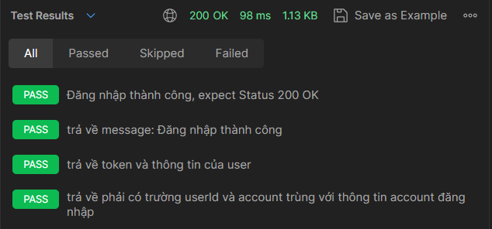
 |  | pm.test('trả về token và thông tin của user', () => { pm.expect(response).to.haveOwnProperty('token') pm.expect(response.token).to.not.null; pm.expect(response.token).to.not.empty; pm.expect(response.user).to.include.keys('name','email','account','password','phone','sex','birthday','experience','skill','description', 'foreiginLanguage','education','avatar'); pm.expect(response.user.name).to.eql(pm.environment.get('name')); pm.expect(response.user.email).to.eql(pm.environment.get('email')); pm.expect(response.user.account).to.eql(pm.environment.get('account')); pm.expect(response.user.password).to.eql(pm.environment.get('password')); pm.expect(response.user.phone).to.eql(pm.environment.get('phone')); pm.expect(response.user.sex).to.eql(pm.environment.get('sex')); pm.expect(response.user.birthday).to.eql(pm.environment.get('birthday')); pm.expect(response.user.experience).to.eql(pm.environment.get('experience')); pm.expect(response.user.skill).to.eql(pm.environment.get('skill')); pm.expect(response.user.description).to.eql(pm.environment.get('description')); pm.expect(response.user.foreiginLanguage).to.eql(pm.environment.get('foreiginLanguage')); pm.expect(response.user.education).to.eql(pm.environment.get('education')); pm.expect(response.user.avatar).to.eql(pm.environment.get('avatar')); });
 |  | pm.test('trả về phải có trường userId và account trùng với thông tin account đăng nhập ', () => { pm.expect(response.user).to.haveOwnProperty('id'); pm.expect(response.user.id).to.not.null; pm.expect(response.user.id).to.eql(pm.environment.get('id')); reqBody = JSON.parse(pm.request.body.raw); pm.expect(response.user.account).to.eql(reqBody.account) });
 | 4. Lấy danh sách công việc
API Tìm kiếm việc làm -44 | Có lỗi khi lấy danh sách công việc | pm.test('Có lỗi khi lấy danh sách, expect Status 500', function () { pm.response.to.have.status(500) }); | N/A
API Tìm kiếm việc làm -45 | Lấy danh sách công việc thành công | pm.test("Lấy danh sách thành công, expect Status 200 OK", function () { pm.response.to.have.status(200); }); const response = pm.response.json(); pm.test("trả về danh sách các công việc", () => { pm.expect(response).to.be.an('array'); pm.expect(response).to.not.null; pm.expect(response.length).to.be.above(0); for(let i=0; i<response.length; i++){ pm.expect(response[i]).to.include.keys('id','nameWork','experience','levelWork','education','description','request','salary','addr') } });
 | 5. Lấy thông tin User hiện tại
API Tìm kiếm việc làm -46 | Lấy thông tin User hiện tại - Chưa đăng nhập | pm.test("Chưa đăng nhập, expect 403", function () { pm.response.to.have.status(403); });
API Tìm kiếm việc làm -47 | Lấy thông tin User hiện tại - Có lỗi trong quá trình lấy dữ liệu | pm.test("Có lỗi trong quá trình lấy dữ liệu, expect 500", function () { pm.response.to.have.status(500); }); | N/A
API Tìm kiếm việc làm -48 | Lấy thông tin User hiện tại - thành công | pm.test("Lấy thông tin User hiện tại thành công, expect 200 OK", function () { pm.response.to.have.status(200); }); const response = pm.response.json(); pm.test("trả về thông tin người dùng", () => { pm.expect(response).to.be.an('object'); pm.expect(response).to.not.null; pm.expect(response).to.include.keys('name','email','account','password','phone','sex','birthday','experience','skill','description', 'foreiginLanguage','education','avatar'); pm.expect(response.name).to.eql(pm.environment.get('name')); pm.expect(response.email).to.eql(pm.environment.get('email')); pm.expect(response.account).to.eql(pm.environment.get('account')); pm.expect(response.password).to.eql(pm.environment.get('password')); pm.expect(response.phone).to.eql(pm.environment.get('phone')); pm.expect(response.sex).to.eql(pm.environment.get('sex')); pm.expect(response.birthday).to.eql(pm.environment.get('birthday')); pm.expect(response.experience).to.eql(pm.environment.get('experience')); pm.expect(response.skill).to.eql(pm.environment.get('skill')); pm.expect(response.description).to.eql(pm.environment.get('description')); pm.expect(response.foreiginLanguage).to.eql(pm.environment.get('foreiginLanguage')); pm.expect(response.education).to.eql(pm.environment.get('education')); pm.expect(response.avatar).to.eql(pm.environment.get('avatar')) });
 | 6. Lấy danh sách các ứng viên
API Tìm kiếm việc làm -49 | Lấy danh sách các ứng viên - Chưa đăng nhập | pm.test("Chưa đăng nhập, expect 403", function () { pm.response.to.have.status(403); });
API Tìm kiếm việc làm -50 | Lấy danh sách các ứng viên - Có lỗi trong quá trình lấy dữ liệu | pm.test("Có lỗi trong quá trình lấy dữ liệu, expect 500 Internal Server Error", function () { pm.response.to.have.status(500); }); | N/A
API Tìm kiếm việc làm -51 | Lấy danh sách các ứng viên - thành công | pm.test("Lấy danh sách các ứng viên thành công, expect 200 OK", function () { pm.response.to.have.status(200); }); const response = pm.response.json(); pm.test("trả về danh sách thông tin ứng viên ứng tuyển", () => { pm.expect(response).to.be.an('array'); pm.expect(response).to.not.null; pm.expect(response.length).to.be.above(0); for(let i=0; i<response.length; i++){ pm.expect(response[i].userwork).to.include.keys('id','name','email','account','password','phone','sex','birthday','experience','skill','description', 'foreiginLanguage','education','avatar'); } });
 | 7. Ứng tuyển
API Tìm kiếm việc làm -52 | - Chưa đăng nhập ứng viên | pm.test("Chưa đăng nhập, expect 403", function () { pm.response.to.have.status(403); });
API Tìm kiếm việc làm -53 | - Xảy ra lỗi trong quá trình đăng ứng tuyển | pm.test("Đã xảy ra lỗi, expect 500 Internal Server Error", function () { pm.response.to.have.status(500); }); const response = pm.response.json(); const expectMsg = "Ứng tuyển thất bại" pm.test('trả về message: ' + expectMsg, () => { pm.expect(response).to.haveOwnProperty('message'); pm.expect(response.message).to.eql(expectMsg) }); | N/A
API Tìm kiếm việc làm -54 | - Ứng tuyển thành công | pm.test("Ứng tuyển thành công, expect 200 OK", function () { pm.response.to.have.status(200); }); const response = pm.response.json(); const expectMsg = "Ứng tuyển thành công" pm.test('trả về message: ' + expectMsg, () => { pm.expect(response).to.haveOwnProperty('message'); pm.expect(response.message).to.eql(expectMsg) });
 | 8 Lấy danh sách các công ty
API Tìm kiếm việc làm -55 | - Có lỗi trong quá trình lấy dữ liệu | pm.test("Có lỗi trong quá trình lấy dữ liệu, expect 500", function () { pm.response.to.have.status(500); }); | N/A
API Tìm kiếm việc làm -56 | - Có lỗi trong quá trình lấy dữ liệu | pm.test("Lấy danh sách các công ty thành công, expect 200 OK", function () { pm.response.to.have.status(200); }); pm.test('trả vể danh sách các công ty', () => { const response = pm.response.json(); pm.expect(response).to.be.an('array'); pm.expect(response).to.not.null; pm.expect(response.length).to.be.above(0); for(let i=0; i<response.length; i++){ pm.expect(response[i]).to.include.keys('id','name','numberPhone','email','address','webstie','nation','typeCompanyWork','account','password') } }); | 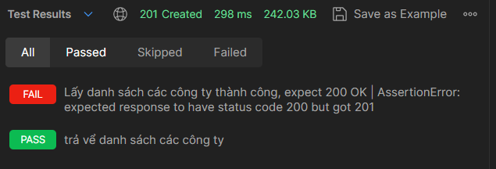
 | 9. Lấy danh sách các đơn ứng tuyển
API Tìm kiếm việc làm -57 | - Có lỗi trong quá trình lấy dữ liệu | pm.test("Có lỗi trong quá trình lấy dữ liệu, expect 500", function () { pm.response.to.have.status(500); }); | N/A
API Tìm kiếm việc làm -58 | - Lấy danh sách các đơn ứng tuyển thành công | pm.test("Lấy danh sách các đơn ứng tuyển thành công, expect 200 OK", function () { pm.response.to.have.status(200); }); pm.test('trả vể danh sách các đơn ứng tuyển', () => { const response = pm.response.json(); pm.expect(response).to.be.an('array'); pm.expect(response).to.not.null; pm.expect(response.length).to.be.above(0); });
 | 10. Lấy danh sách các User
API Tìm kiếm việc làm -59 | - Có lỗi trong quá trình lấy dữ liệu | pm.test("Có lỗi trong quá trình lấy dữ liệu, expect 500", function () { pm.response.to.have.status(500); }); | N/A
API Tìm kiếm việc làm -60 | - Lấy danh sách các user thành công | pm.test("Lấy danh sách các User thành công, expect 200 OK", function () { pm.response.to.have.status(200); }); pm.test('trả vể danh sách các user', () => { const response = pm.response.json(); pm.expect(response).to.be.an('array'); pm.expect(response).to.not.null; pm.expect(response.length).to.be.above(0); for(let i=0; i<response.length; i++){ pm.expect(response[i]).to.include.keys('id','name','email','account','password','phone','sex','birthday','experience','skill','description', 'foreiginLanguage','education','avatar') } }); pm.test('trả vể danh sách các đơn ứng tuyển', () => { const response = pm.response.json(); pm.expect(response).to.be.an('array'); pm.expect(response).to.not.null; pm.expect(response.length).to.be.above(0); }); | 